Tabele zbiorcze
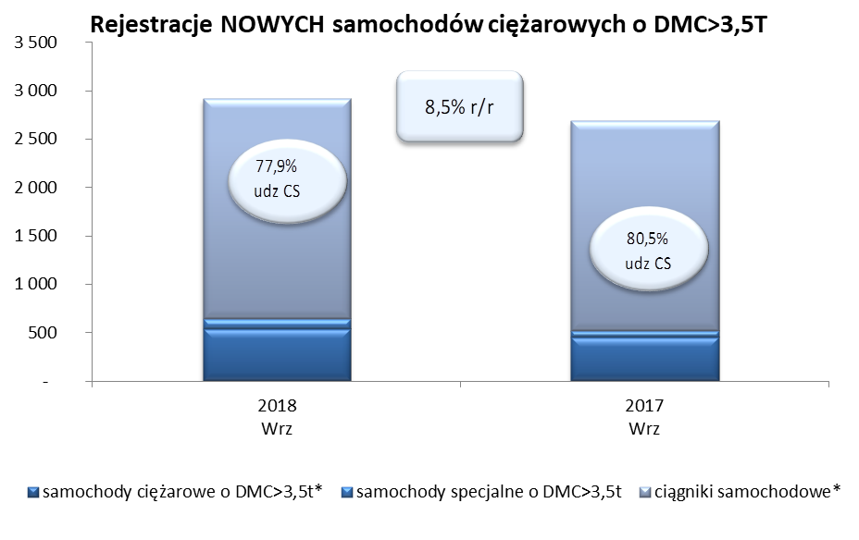
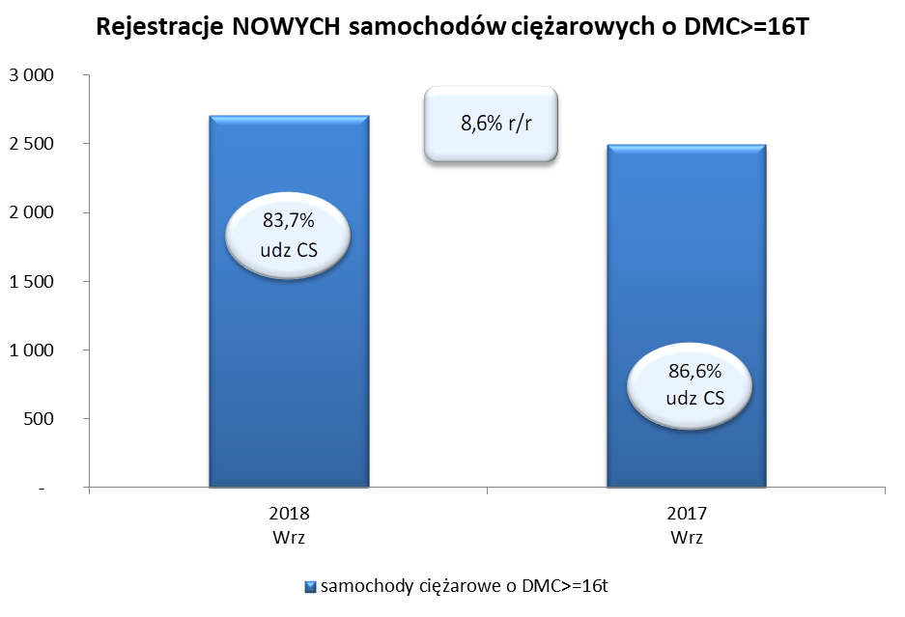
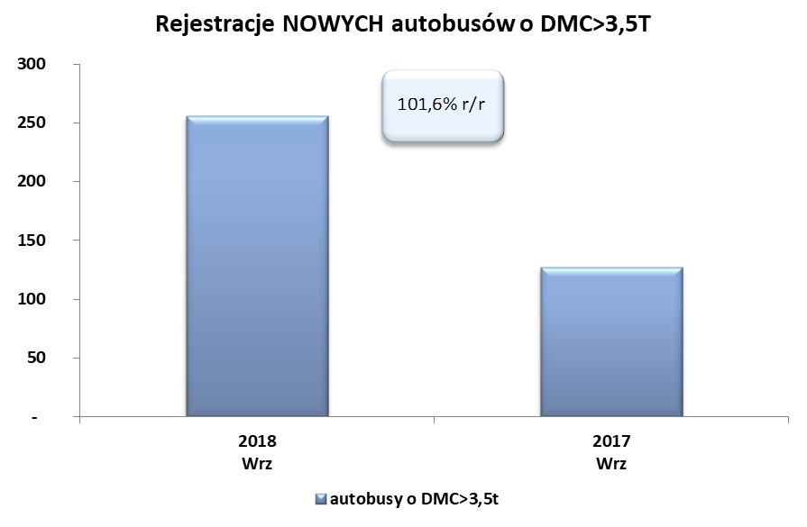
PZPM na podstawie danych CEP (MC) |  |  |  |  |  | 04/10/2018
 |  |  |  |  |  | sztuki
PIERWSZE REJESTRACJE NOWYCH POJAZDÓW UŻYTKOWYCH O DMC>3,5T
 | 2018 Wrz | 2017 Wrz | % zmiana r/r | 2018 Sty - Wrz | 2017 Sty - Wrz | % zmiana r/r
SAMOCHODY CIĘŻAROWE - RAZEM | 2,913 | 2,684 | 8.5% | 22,056 | 19,742 | 11.7%
samochody ciężarowe o DMC>3,5t* | 540 | 451 | 19.7% | 5,013 | 4,177 | 20.0%
samochody specjalne o DMC>3,5t | 105 | 72 | 45.8% | 526 | 379 | 38.8%
ciągniki samochodowe* | 2,268 | 2,161 | 5.0% | 16,517 | 15,186 | 8.8%
AUTOBUSY - RAZEM | 256 | 127 | 101.6% | 2,068 | 1,684 | 22.8%
autobusy o DMC>3,5t | 256 | 127 | 101.6% | 2,068 | 1,684 | 22.8%
RAZEM POJAZDY UŻYTKOWE | 3,169 | 2,811 | 12.7% | 24,124 | 21,426 | 12.6%
*/ Nie uwzgledniono rejestracji własnych marek krajowych producentów

